Акция 60
 |  | Обновлено: Friday 15 September 2017 12:26:31 |  |  |  |  |  |  | ПРЕДОПЛАТА | ИТОГО:
 |  |  |  |  |  |  |  |  | 0.00 | 0
 |  | Адрес: Москва, ул. Монтажная д.2а Телефоны : 8(495) 775-44-73, 775-44-74, 799-08-87 http://www.psfarfor.ru E-mail: info@psf-group.ru |  |  |  |  |  |  | СКИДКА:
 |  |  |  |  |  |  |  |  | 0.00

Код | Артикул | Фото | Описание | Кол-во в коробке | Базовая цена | Цена | Цена по предоплате | Кол-во на остатке | Заявка шт. | Сумма | Штрихкод
87-31009 |  HXY-1025-1189 | 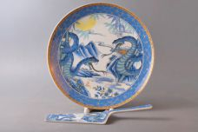 Нажмите чтобы увеличить | CAKE 2, набор д/торта (2) тарелка 10.24" + лопатка, СИМВОЛ ГОДА, упаковка - цвет.бокс | 18.00 | 485,05 | 0 | 0 | 36 шт. | 0.00 | 0 | 6933583537035
158-36694 | RL15253N-SD-G | 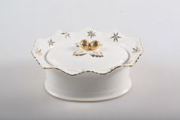 Нажмите чтобы увеличить | ЗВЕЗДА, конфетница 180мм, NEW BONE CHINA, декор - белоснежный с золотом, резной, подарочная упаковка | 12.00 | 1619,78 | 0 | 0 | 63 шт. | 0.00 | 0 | 4650067165233
158-37589 | RL13196N-1-GN-G | 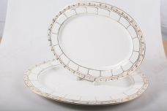 Нажмите чтобы увеличить | ЛОТОС, набор (2) 2 блюда овальных 12", 14", NEW BONE CHINA, декор - белоснежный с золотом, резной, упаковка - квадратная подарочная | 6.00 | 3154,30 | 0 | 0 | 52 шт. | 0.00 | 0 | 4640010409743
158-34251 | RL14778N-G | 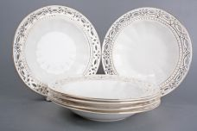 Нажмите чтобы увеличить | УЗОРЫ, набор (6) 6 глуб.тарелок 8", NEW BONE CHINA, декор - белоснежный с золотом, упаковка - квадратная подарочная | 4.00 | 6138,11 | 0 | 0 | 27 шт. | 0.00 | 0 | 4610013181168
278-36697 | RL14803N-1-G | 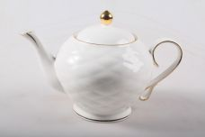 Нажмите чтобы увеличить | СЕТОЧКА, чайник 1060мл, NEW BONE CHINA, декор - белоснежный с золотом резной, упаковка - квадратная подарочная | 8.00 | 1321,40 | 0 | 0 | 22 шт. | 0.00 | 0 | 4650067165585
278-36698 | RL14810N-1-G | 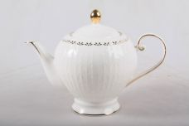 Нажмите чтобы увеличить | СКАЗКА, чайник 1050мл, нNEW BONE CHINA, декор - белоснежный с золотом, подарочная упаковка | 8.00 | 1406,65 | 0 | 0 | 67 шт. | 0.00 | 0 | 4650067165462
278-36700 | RL14872N-1-G | 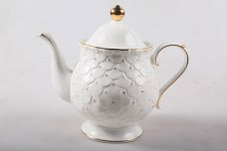 Нажмите чтобы увеличить | ЛЕПЕСТКИ, чайник 1200мл, NEW BONE CHINA, декор - белоснежный с золотом, подарочная упаковка | 8.00 | 1427,96 | 0 | 0 | 78 шт. | 0.00 | 0 | 4650067165400
278-36701 | RL14907N-1-G | 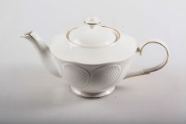 Нажмите чтобы увеличить | РОМАШКА, чайник 1000мл, NEW BONE CHINA, декор - белоснежный с золотом, резной, подарочная упаковка | 8.00 | 1236,15 | 0 | 0 | 74 шт. | 0.00 | 0 | 4650067165356
278-36695 | RL15391N-1-G | 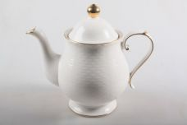 Нажмите чтобы увеличить | ЛЕПЕСТКИ, чайник 1220мл, NEW BONE CHINA, декор - белоснежный с золотом, резной, подарочная упаковка | 8.00 | 1193,52 | 0 | 0 | 40 шт. | 0.00 | 0 | 4650067165578
158-36646 | WLN093505D | 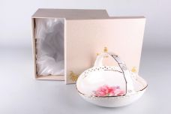 Нажмите чтобы увеличить | РОЗЫ, корзинка сервировочная 165мм, NEW BONE CHINA, резная форма с декором, упаковка - гифт.бокс | 12.00 | 983,04 | 0 | 0 | 193 шт. | 0.00 | 0 | 4650067165653
36644 | WLN093555D | 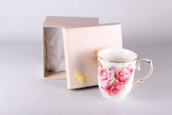 Нажмите чтобы увеличить | РОЗЫ, кружка 400мл, NEW BONE CHINA, резная форма с декором, упаковка - гифт.бокс | 36.00 | 424,49 | 0 | 0 | 9 шт. | 0.00 | 0 | 4650067165660
158-36631 | WLN093557-13D | 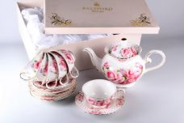 Нажмите чтобы увеличить | РОЗЫ, набор чайный (13) 6 чашек 220мл + 6 блюдец + чайник 1000мл, NEW BONE CHINA, резная форма с декором, упаковка - квадратная подарочная | 4.00 | 4688,83 | 0 | 0 | 126 шт. | 0.00 | 0 | 4650067165806
158-36632 | WLN093557-14D | 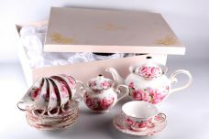 Нажмите чтобы увеличить | РОЗЫ, набор чайный (14) 6 чашек 220мл + 6 блюдец + чайник 1000мл + сахарница, NEW BONE CHINA, резная форма с декором, упаковка - квадратная подарочная | 4.00 | 4901,96 | 0 | 0 | 118 шт. | 0.00 | 0 | 4650067165790
158-36633 | WLN093557-15D | 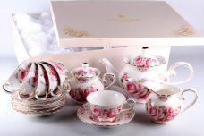 Нажмите чтобы увеличить | РОЗЫ, набор чайный (15) 6 чашек 220мл + 6 блюдец + чайник 1000мл + сахарница + молочник, NEW BONE CHINA, резная форма с декором, упаковка - квадратная подарочная | 4.00 | 5115,09 | 0 | 0 | 77 шт. | 0.00 | 0 | 4650067165783
158-36571 | WLN093557-2C | 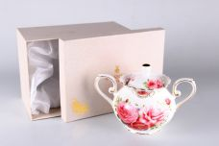 Нажмите чтобы увеличить | РОЗЫ, сахарница, NW BONA CHINA, резная форма с декором, упаковка - цветная подарочная | 24.00 | 682,01 | 0 | 0 | 66 шт. | 0.00 | 0 | 4650067164403
158-36635 | WLN093557-2D | 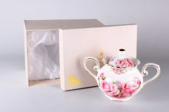 Нажмите чтобы увеличить | РОЗЫ, сахарница, NW BONA CHINA, резная форма с декором, упаковка - цветная подарочная | 24.00 | 682,01 | 0 | 0 | 299 шт. | 0.00 | 0 | 4650067165769

